TC-15
TC ID | Module | UC | Title | Type | Priority | Actor | Precondition | Test Steps | Expected Result | API / Tool | Status | Actual Result | Tester | Last Date Test | Note
TC-15 | Books | UC-04 | เพิ่มหนังสือโดยไม่ใส่ title | API+UI | Medium | User/Admin | Login แล้ว | 1. ปล่อยชื่อหนังสือว่าง 2. พยายามบันทึก หรือ POST body ไม่มี title | UI กันส่ง / API 400 title is required | POST /api/books | Pass | ตาดคาด | RAM | 2026-07-28

Frontend
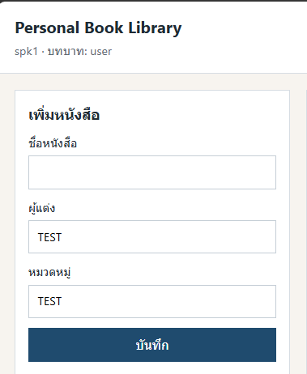
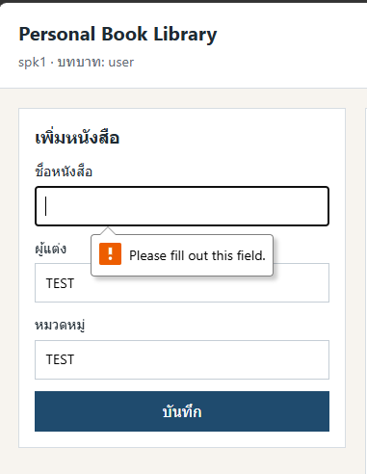

API

